Ь
0
Образец 1 |  | Образец 2 |  |  |  |  | 137,433.20 р. | 137433.19869
свойство 1 | свойство 2 | свойство 1 | свойство 2 |  |  |  |  |  |  |  |  | МерСходМЭ
Возраст | Заработная плата | Возраст | Заработная плата
22 | 125,727.35 р. | 18 | 143,625.35 р. |  |  |  |  |  |  |  |  |  | 22 | 51 | 49 | 48 | 41 | 34 | 50 | 48 | 25 | 44 | 26 | 37 | 47 | 20 | 40 | 36 | 39 | 68 | 45 | 40 | 47 | 29 | 41 | 55 | 42 | 45 | 18 | 56 | 33 | 54 | 31 | 40 | 46 | 52 | 33 | 48 | 26 | 39 | 22 | 27 | 32 | 54 | 40 | 58 | 40 | 39 | 46 | 57 | 50 | 52 | 28 | 34
51 | 96,301.51 р. | 56 | 68,810.69 р. | min | 18 | 27975 |  |  | _ | МО | МЭ | 25 | 0.95555760619 | 0.58602845904 | 0.61230845514 | 0.62957748579 | 0.74896003409 | 0.84829134142 | 0.59213747628 | 0.63096226482 | 0.99469888422 | 0.69612260933 | 0.98833463881 | 0.80738039941 | 0.63763714913 | 0.9122612576 | 0.75612120467 | 0.82040506033 | 0.77000053389 | 0.3113793957 | 0.68092579634 | 0.7503932217 | 0.65218979782 | 0.94036319407 | 0.74526227801 | 0.51639197035 | 0.73337173498 | 0.66949220106 | 0.88913368749 | 0.50540556774 | 0.8714965303 | 0.52799140173 | 0.90333082522 | 0.7512562515 | 0.65658518768 | 0.56234617051 | 0.87169641744 | 0.63521279565 | 0.98691612046 | 0.77363150813 | 0.95123706628 | 0.96066333586 | 0.88618006555 | 0.53682798624 | 0.76457385773 | 0.46484320424 | 0.75560112406 | 0.76954784024 | 0.65884667559 | 0.48257930443 | 0.59873087279 | 0.56257046364 | 0.95910820994 | 0.86207984954
49 | 59,355.96 р. | 33 | 101,338.56 р. | max | 68 | 165408 |  |  | µ* | 0.2775668519 | 62 | 80 | 0.068460831993 | 0.52687476676 | 0.50059477066 | 0.48332574001 | 0.36394319172 | 0.26461188438 | 0.52076574953 | 0.48194096098 | 0.10760211003 | 0.41678061648 | 0.12456858699 | 0.3055228264 | 0.47526607668 | 0.025164483408 | 0.35678202114 | 0.29249816548 | 0.34290269191 | 0.80152383011 | 0.43197742946 | 0.3625100041 | 0.46071342799 | 0.17254003173 | 0.3676409478 | 0.59651125545 | 0.37953149083 | 0.44341102475 | 0.0020369132981 | 0.60749765806 | 0.2414066955 | 0.58491182407 | 0.20957240059 | 0.36164697431 | 0.45631803813 | 0.55055705529 | 0.24120680837 | 0.47769043016 | 0.12598710534 | 0.33927171768 | 0.064140292082 | 0.15223988995 | 0.22672316025 | 0.57607523956 | 0.34832936808 | 0.64806002157 | 0.35730210175 | 0.34335538557 | 0.45405655022 | 0.63032392138 | 0.51417235302 | 0.55033276216 | 0.15379501587 | 0.25082337627
48 | 108,824.67 р. | 54 | 162,441.25 р. | Ek | 50 | 137433 |  |  | µ** | 0.99671616793 | 137433 | 18 | 0.93153916801 | 0.47312523324 | 0.49940522934 | 0.51667425999 | 0.63605680828 | 0.73538811562 | 0.47923425047 | 0.51805903902 | 0.89239788997 | 0.58321938352 | 0.87543141301 | 0.6944771736 | 0.52473392332 | 0.97483551659 | 0.64321797886 | 0.70750183452 | 0.65709730809 | 0.19847616989 | 0.56802257054 | 0.6374899959 | 0.53928657201 | 0.82745996827 | 0.6323590522 | 0.40348874455 | 0.62046850917 | 0.55658897525 | 0.9979630867 | 0.39250234194 | 0.7585933045 | 0.41508817593 | 0.79042759941 | 0.63835302569 | 0.54368196187 | 0.44944294471 | 0.75879319163 | 0.52230956984 | 0.87401289466 | 0.66072828232 | 0.93585970792 | 0.84776011005 | 0.77327683975 | 0.42392476044 | 0.65167063192 | 0.35193997843 | 0.64269789825 | 0.65664461443 | 0.54594344978 | 0.36967607862 | 0.48582764698 | 0.44966723784 | 0.84620498413 | 0.74917662373
41 | 116,989.25 р. | 31 | 131,238.04 р. |  |  |  |  |  |  |  |  | 50 | 0.55233179974 | 0.9892542655 | 0.9844657384 | 0.96719670775 | 0.84781415946 | 0.74848285213 | 0.99536328273 | 0.96581192872 | 0.59147307777 | 0.90065158422 | 0.60843955474 | 0.78939379414 | 0.95913704442 | 0.50903545115 | 0.84065298888 | 0.77636913322 | 0.82677365965 | 0.71460520215 | 0.9158483972 | 0.84638097184 | 0.94458439573 | 0.65641099947 | 0.85151191554 | 0.91961777681 | 0.86340245857 | 0.92728199249 | 0.48590788104 | 0.90863137419 | 0.72527766324 | 0.93121720819 | 0.69344336833 | 0.84551794205 | 0.94018900587 | 0.96557197696 | 0.72507777611 | 0.9615613979 | 0.60985807309 | 0.82314268542 | 0.54801125982 | 0.63611085769 | 0.710594128 | 0.9400537927 | 0.83220033582 | 0.86806901069 | 0.84117306949 | 0.82722635331 | 0.93792751796 | 0.88580511088 | 0.99804332076 | 0.96579627009 | 0.63766598361 | 0.73469434401
34 | 134,967.57 р. | 40 | 115,138.89 р. |  |  |  |  |  |  |  |  | 36 | 0.77813825135 | 0.76344781388 | 0.78972780998 | 0.80699684063 | 0.92637938892 | 0.97428930374 | 0.76955683112 | 0.80838161966 | 0.81727952938 | 0.87354196417 | 0.83424600635 | 0.98479975424 | 0.81505650396 | 0.73484190276 | 0.93354055951 | 0.99782441516 | 0.94741988873 | 0.48879875053 | 0.85834515118 | 0.92781257654 | 0.82960915266 | 0.88221745109 | 0.92268163285 | 0.69381132519 | 0.91079108981 | 0.84691155589 | 0.71171433265 | 0.68282492258 | 0.95108411486 | 0.70541075657 | 0.91924981994 | 0.92867560633 | 0.83400454251 | 0.73976552535 | 0.95088422772 | 0.81263215049 | 0.8356645247 | 0.95105086296 | 0.77381771144 | 0.8619173093 | 0.93640057961 | 0.71424734108 | 0.94199321256 | 0.64226255908 | 0.9330204789 | 0.94696719508 | 0.83626603043 | 0.65999865926 | 0.77615022763 | 0.73998981848 | 0.86347243522 | 0.96050079562
50 | 165,408.31 р. | 46 | 52,799.71 р.
48 | 95,042.21 р. | 52 | 39,344.33 р. |  |  |  |  |  |  |  |  |  | 125,727.35 р. | 96,301.51 р. | 59,355.96 р. | 108,824.67 р. | 116,989.25 р. | 134,967.57 р. | 165,408.31 р. | 95,042.21 р. | 105,839.47 р. | 122,426.78 р. | 102,632.24 р. | 47,829.75 р. | 65,565.58 р. | 109,018.97 р. | 119,239.50 р. | 105,027.57 р. | 50,454.82 р. | 107,419.98 р. | 124,412.70 р. | 115,893.15 р. | 152,474.75 р. | 86,396.60 р. | 27,975.11 р. | 102,411.16 р. | 32,712.85 р. | 107,784.91 р. | 143,625.35 р. | 68,810.69 р. | 101,338.56 р. | 162,441.25 р. | 131,238.04 р. | 115,138.89 р. | 52,799.71 р. | 39,344.33 р. | 131,126.17 р. | 134,677.97 р. | 88,655.88 р. | 52,319.77 р. | 104,352.92 р. | 74,716.26 р. | 111,899.15 р. | 104,934.63 р. | 99,625.89 р. | 74,404.50 р. | 92,964.16 р. | 82,832.95 р. | 85,831.63 р. | 113,603.43 р. | 113,438.02 р. | 46,146.78 р. | 120,433.17 р. | 99,440.04 р.
25 | 105,839.47 р. | 33 | 131,126.17 р. |  |  |  |  |  |  |  |  | 60,000.00 р. | 0.52 | 0.74 | 1.00 | 0.64 | 0.59 | 0.45 | 0.23 | 0.75 | 0.67 | 0.55 | 0.69 | 0.91 | 0.96 | 0.64 | 0.57 | 0.67 | 0.93 | 0.65 | 0.53 | 0.59 | 0.33 | 0.81 | 0.77 | 0.69 | 0.80 | 0.65 | 0.39 | 0.94 | 0.70 | 0.25 | 0.48 | 0.60 | 0.95 | 0.85 | 0.48 | 0.46 | 0.79 | 0.94 | 0.68 | 0.89 | 0.62 | 0.67 | 0.71 | 0.90 | 0.76 | 0.83 | 0.81 | 0.61 | 0.61 | 0.90 | 0.56 | 0.71
44 | 122,426.78 р. | 48 | 134,677.97 р. |  |  |  |  |  |  |  |  | 82,000.00 р. | 0.68 | 0.90 | 0.84 | 0.80 | 0.75 | 0.61 | 0.39 | 0.91 | 0.83 | 0.71 | 0.85 | 0.75 | 0.88 | 0.80 | 0.73 | 0.83 | 0.77 | 0.82 | 0.69 | 0.75 | 0.49 | 0.97 | 0.61 | 0.85 | 0.64 | 0.81 | 0.55 | 0.90 | 0.86 | 0.41 | 0.64 | 0.76 | 0.79 | 0.69 | 0.64 | 0.62 | 0.95 | 0.78 | 0.84 | 0.95 | 0.78 | 0.83 | 0.87 | 0.94 | 0.92 | 0.99 | 0.97 | 0.77 | 0.77 | 0.74 | 0.72 | 0.87
26 | 102,632.24 р. | 26 | 88,655.88 р. |  |  |  |  |  |  |  |  | 35,000.00 р. | 0.34 | 0.55 | 0.82 | 0.46 | 0.40 | 0.27 | 0.05 | 0.56 | 0.48 | 0.36 | 0.51 | 0.91 | 0.78 | 0.46 | 0.39 | 0.49 | 0.89 | 0.47 | 0.35 | 0.41 | 0.15 | 0.63 | 0.95 | 0.51 | 0.98 | 0.47 | 0.21 | 0.75 | 0.52 | 0.07 | 0.30 | 0.42 | 0.87 | 0.97 | 0.30 | 0.27 | 0.61 | 0.87 | 0.50 | 0.71 | 0.44 | 0.49 | 0.53 | 0.71 | 0.58 | 0.65 | 0.63 | 0.43 | 0.43 | 0.92 | 0.38 | 0.53
37 | 47,829.75 р. | 39 | 52,319.77 р. |  |  |  |  |  |  |  |  | 90,000.00 р. | 0.74 | 0.95 | 0.78 | 0.86 | 0.80 | 0.67 | 0.45 | 0.96 | 0.88 | 0.76 | 0.91 | 0.69 | 0.82 | 0.86 | 0.79 | 0.89 | 0.71 | 0.87 | 0.75 | 0.81 | 0.55 | 0.97 | 0.55 | 0.91 | 0.58 | 0.87 | 0.61 | 0.85 | 0.92 | 0.47 | 0.70 | 0.82 | 0.73 | 0.63 | 0.70 | 0.67 | 0.99 | 0.73 | 0.90 | 0.89 | 0.84 | 0.89 | 0.93 | 0.89 | 0.98 | 0.95 | 0.97 | 0.83 | 0.83 | 0.68 | 0.78 | 0.93
47 | 65,565.58 р. | 22 | 104,352.92 р. |  |  |  |  |  |  |  |  | 120,000.00 р. | 0.96 | 0.83 | 0.56 | 0.92 | 0.98 | 0.89 | 0.67 | 0.82 | 0.90 | 0.98 | 0.87 | 0.47 | 0.60 | 0.92 | 0.99 | 0.89 | 0.49 | 0.91 | 0.97 | 0.97 | 0.76 | 0.76 | 0.33 | 0.87 | 0.36 | 0.91 | 0.83 | 0.63 | 0.86 | 0.69 | 0.92 | 0.96 | 0.51 | 0.41 | 0.92 | 0.89 | 0.77 | 0.51 | 0.89 | 0.67 | 0.94 | 0.89 | 0.85 | 0.67 | 0.80 | 0.73 | 0.75 | 0.95 | 0.95 | 0.46 | 1.00 | 0.85
20 | 109,018.97 р. | 27 | 74,716.26 р.
40 | 119,239.50 р. | 32 | 111,899.15 р. |  |  |  |  |  |  |  |  |  | 0.74 | 0.66 | 0.80 | 0.64 | 0.67 | 0.65 | 0.41 | 0.69 | 0.83 | 0.62 | 0.84 | 0.86 | 0.80 | 0.78 | 0.66 | 0.75 | 0.85 | 0.48 | 0.61 | 0.67 | 0.49 | 0.87 | 0.76 | 0.60 | 0.77 | 0.66 | 0.64 | 0.72 | 0.79 | 0.39 | 0.69 | 0.68 | 0.80 | 0.71 | 0.68 | 0.55 | 0.89 | 0.86 | 0.81 | 0.93 | 0.75 | 0.60 | 0.74 | 0.68 | 0.76 | 0.80 | 0.74 | 0.55 | 0.60 | 0.73 | 0.76 | 0.79
36 | 105,027.57 р. | 54 | 104,934.63 р. |  |  |  |  |  |  |  |  |  | 0.38 | 0.71 | 0.67 | 0.64 | 0.55 | 0.44 | 0.46 | 0.69 | 0.47 | 0.56 | 0.49 | 0.53 | 0.68 | 0.41 | 0.54 | 0.56 | 0.56 | 0.81 | 0.56 | 0.56 | 0.47 | 0.57 | 0.49 | 0.72 | 0.51 | 0.63 | 0.28 | 0.76 | 0.55 | 0.50 | 0.43 | 0.56 | 0.62 | 0.62 | 0.44 | 0.55 | 0.54 | 0.56 | 0.45 | 0.55 | 0.50 | 0.70 | 0.61 | 0.80 | 0.64 | 0.67 | 0.71 | 0.70 | 0.64 | 0.64 | 0.44 | 0.56
39 | 50,454.82 р. | 40 | 99,625.89 р. |  |  |  |  |  |  |  |  |  | 0.64 | 0.51 | 0.66 | 0.49 | 0.52 | 0.50 | 0.27 | 0.54 | 0.69 | 0.47 | 0.69 | 0.80 | 0.65 | 0.72 | 0.52 | 0.60 | 0.77 | 0.34 | 0.46 | 0.52 | 0.34 | 0.73 | 0.79 | 0.46 | 0.80 | 0.51 | 0.60 | 0.57 | 0.64 | 0.24 | 0.55 | 0.53 | 0.71 | 0.71 | 0.53 | 0.40 | 0.74 | 0.77 | 0.72 | 0.78 | 0.61 | 0.46 | 0.59 | 0.53 | 0.61 | 0.65 | 0.59 | 0.40 | 0.46 | 0.68 | 0.61 | 0.64
68 | 107,419.98 р. | 58 | 74,404.50 р. |  |  |  |  |  |  |  |  |  | 0.65 | 0.97 | 0.88 | 0.92 | 0.83 | 0.71 | 0.72 | 0.96 | 0.74 | 0.83 | 0.76 | 0.74 | 0.89 | 0.69 | 0.81 | 0.83 | 0.77 | 0.79 | 0.83 | 0.83 | 0.75 | 0.82 | 0.70 | 0.91 | 0.72 | 0.90 | 0.55 | 0.88 | 0.82 | 0.70 | 0.70 | 0.83 | 0.83 | 0.80 | 0.71 | 0.82 | 0.80 | 0.77 | 0.72 | 0.76 | 0.78 | 0.92 | 0.88 | 0.88 | 0.91 | 0.89 | 0.95 | 0.86 | 0.91 | 0.82 | 0.71 | 0.83
45 | 124,412.70 р. | 40 | 92,964.16 р. |  |  |  |  |  |  |  |  |  | 0.87 | 0.80 | 0.67 | 0.86 | 0.95 | 0.93 | 0.72 | 0.81 | 0.86 | 0.93 | 0.85 | 0.73 | 0.71 | 0.83 | 0.96 | 0.94 | 0.72 | 0.70 | 0.91 | 0.95 | 0.80 | 0.82 | 0.63 | 0.78 | 0.64 | 0.88 | 0.77 | 0.66 | 0.91 | 0.70 | 0.92 | 0.95 | 0.67 | 0.58 | 0.93 | 0.85 | 0.80 | 0.73 | 0.83 | 0.77 | 0.94 | 0.80 | 0.90 | 0.66 | 0.87 | 0.84 | 0.79 | 0.81 | 0.86 | 0.60 | 0.93 | 0.91
40 | 115,893.15 р. | 39 | 82,832.95 р.
47 | 152,474.75 р. | 46 | 85,831.63 р. | Образец | Возраст | Заработная плата
29 | 86,396.60 р. | 57 | 113,603.43 р. | A | 25 | 60,000.00 р. |  |  | h | 0.23971643868
41 | 27,975.11 р. | 50 | 113,438.02 р. | B | 80 | 82,000.00 р. |  |  | l | 3
55 | 102,411.16 р. | 52 | 46,146.78 р. | C | 18 | 35,000.00 р.
42 | 32,712.85 р. | 28 | 120,433.17 р. | D | 50 | 90,000.00 р.
45 | 107,784.91 р. | 34 | 99,440.04 р. | E | 36 | 120,000.00 р.

 |  |  |  | Образец | Возраст
 |  |  |  | A | 2 обр
 |  |  |  | B | 1 обр
 |  |  |  | C | 1 обр
 |  |  |  | D | 2 обр
 |  |  |  | E | 2 обр

Доп
Мер. Сход 1 | Мер. Сход 2 | µ
1 | 1 | 1
0.99898337888 | 0.82208225819 | 0.91053281853
0.99904165982 | 0.59869808108 | 0.79886987045
0.99907995722 | 0.89780115384 | 0.94844055553
0.999344711 | 0.9471667154 | 0.9732557132
0.99956499729 | 0.94413080801 | 0.97184790265
0.9989969268 | 0.76007670592 | 0.87953681636
0.99908302824 | 0.81446815627 | 0.90677559226
0.99991319668 | 0.87975171315 | 0.93983245492
0.99922753384 | 0.98004368283 | 0.98963560834

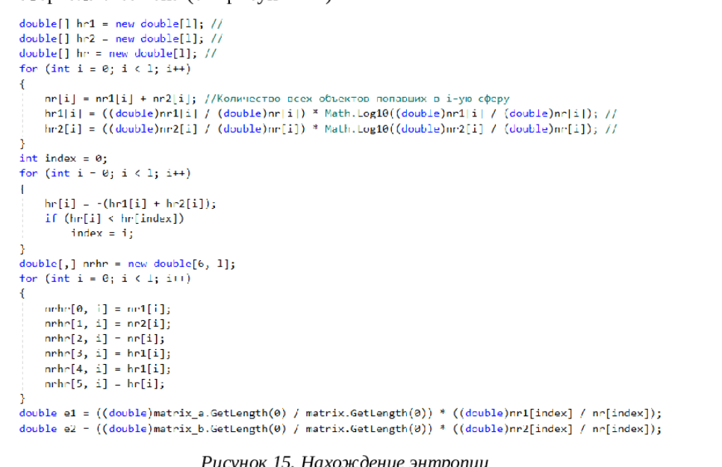
Материал обучения |  |  |  |  |  |  | Материал экзамена |  |  |  |  |  | 1 | 2 | 3 | 4 | 5 | 6 | 7 | 8 | 9 | 10
N |  |  | Образ |  |  | N |  |  |  | Образ |  | 1 | 1 | 0.74 | 0.53 | 0.37 | 0.54 | 0.79 | 0.62 | 0.6 | 0.46 | 0.52
1 | 285 | 68.8 | 1 |  |  | 11 |  | 150 | 87.2 | 0 |  | 2 | 0.74 | 1 | 0.78 | 0.39 | 0.56 | 0.95 | 0.64 | 0.63 | 0.58 | 0.77
2 | 243 | 58.5 | 1 |  |  | 12 |  | 290 | 87 | 0 |  | 3 | 0.53 | 0.78 | 1 | 0.44 | 0.61 | 0.73 | 0.48 | 0.68 | 0.63 | 0.84
3 | 202 | 51.2 | 1 |  |  | 13 |  | 110 | 44 | 0 |  | 4 | 0.37 | 0.39 | 0.44 | 1 | 0.83 | 0.42 | 0.58 | 0.76 | 0.8 | 0.28
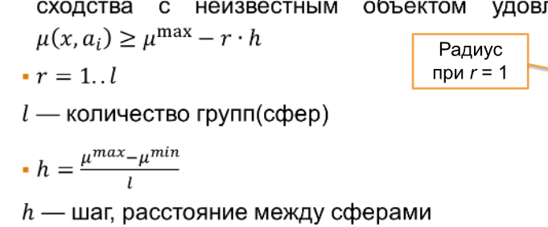
4 | 132 | 80 | 1 |  |  |  |  |  |  |  |  | 5 | 0.54 | 0.56 | 0.61 | 0.83 | 1 | 0.59 | 0.50 | 0.92 | 0.91 | 0.45
5 | 146 | 69.3 | 1 |  |  |  |  |  |  |  |  | 6 | 0.79 | 0.95 | 0.73 | 0.42 | 0.59 | 1 | 0.68 | 0.67 | 0.62 | 0.73
6 | 245 | 62 | 2 |  |  |  |  |  |  |  |  | 7 | 0.62 | 0.64 | 0.48 | 0.58 | 0.50 | 0.68 | 1 | 0.55 | 0.41 | 0.47
7 | 235 | 87.2 | 2 |  |  |  |  |  |  |  |  | 8 | 0.6 | 0.63 | 0.68 | 0.76 | 0.92 | 0.67 | 0.55 | 1 | 0.86 | 0.52
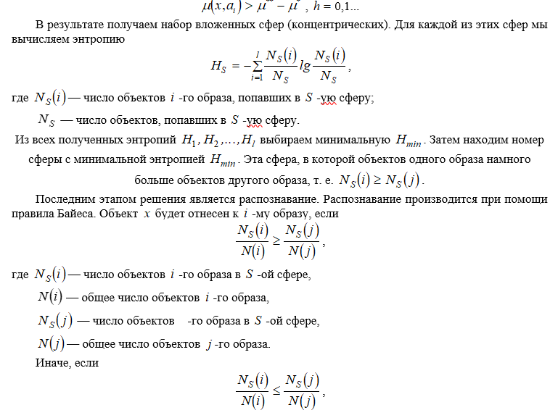
8 | 164 | 68 | 2 |  |  |  |  |  |  |  |  | 9 | 0.46 | 0.58 | 0.63 | 0.80 | 0.91 | 0.62 | 0.41 | 0.86 | 1 | 0.47
9 | 136 | 64.3 | 2 |  |  |  |  |  |  |  |  | 10 | 0.52 | 0.77 | 0.84 | 0.28 | 0.45 | 0.73 | 0.47 | 0.52 | 0.47 | 1
10 | 225 | 44 | 2

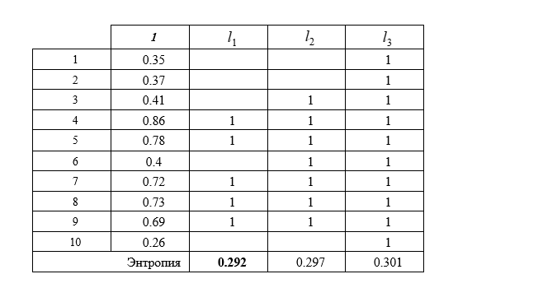
 |  |  |  |  |  |  | I | i1 | i2 | i3
 |  |  |  |  |  | 1 | 0.41 |  |  | 1
 |  |  |  |  |  | 2 | 0.41 |  |  | 1
 |  |  |  |  |  | 3 | 0.44 |  | 1 | 1
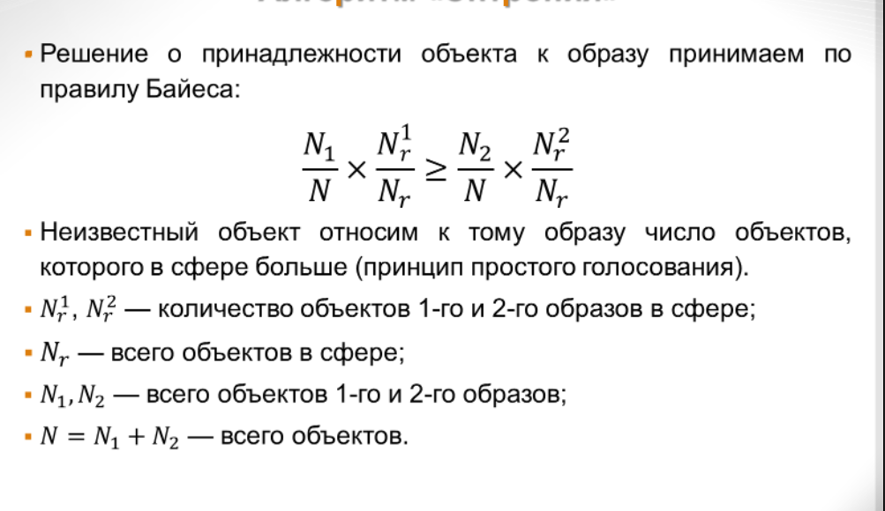
 |  |  |  |  |  | 4 | 0.87 | 1 | 1 | 1
 |  |  |  |  |  | 5 | 0.78 | 1 | 1 | 1
 |  |  |  |  |  | 6 | 0.44 |  | 1 | 1
 |  |  |  |  | 180 | 7 | 0.76 | 1 | 1 | 1
 |  |  |  |  | 43.2 | 8 | 0.74 | 1 | 1 | 1
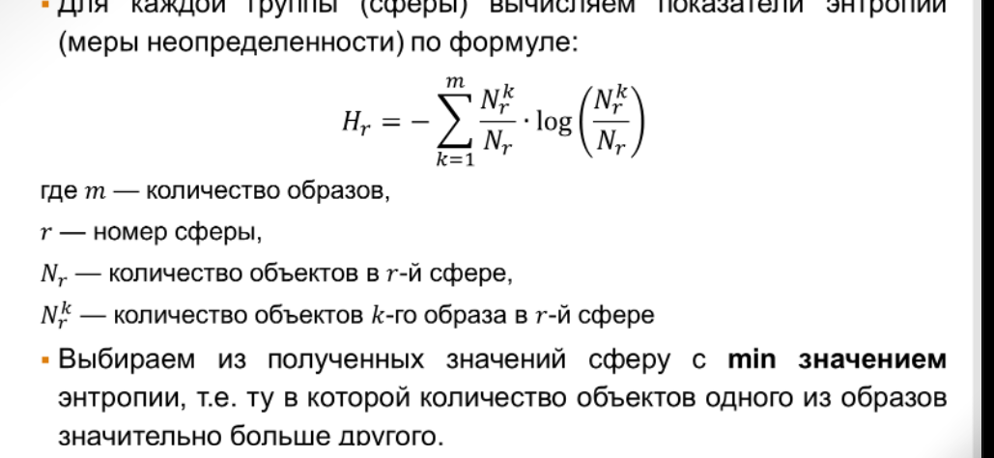
 |  |  |  |  |  | 9 | 0.70 | 1 | 1 | 1
 |  |  |  |  |  | 10 | 0.29 |  |  | 1
 |  | 150 | 290 | 110 |  |  | Энтропия | 0.15917600347 | 0.10415916372 | 0.15051499783
 | 150 | 1 | 0.22222222222 | 0.77777777778 |  |  |  | 0.13691668343 | 0.10415916372 | 0.15051499783
 | 290 | 0.22222222222 | 1 | 0 |  |  |  | 0.2960926869 | 0.20831832745 | 0.30102999566
 | 110 | 0.77777777778 | 0 | 1
 |  |  |  |  |  | Nr1 | 1обр в сф | 2
 |  | 87.2 | 87 | 44 |  | Nr2 | 2обр в сф | 3
 | 87.2 | 1 | 0.99537037037 | 0 |  | Nr | всг об сф | 5
 | 87 | 0.99537037037 | 1 | 0.0046296296296 |  | N1 | всг 1 об | 5
 | 44 | 0 | 0.0046296296296 | 1 |  | N2 | всг 2 об | 5
 |  |  |  |  |  | N | всг об сф | 10
 |  | 1 | 0.6087962963 | 0.38888888889
 |  | 0.6087962963 | 1 | 0.0023148148148 |  |  |  | 0.2 |  | 0.3
 |  | 0.38888888889 | 0.0023148148148 | 1

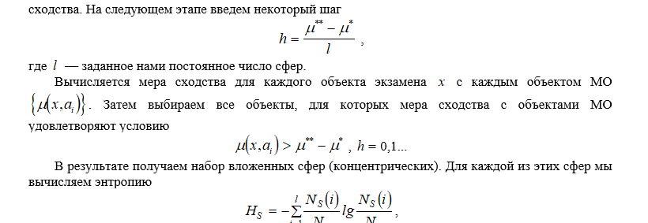

 |  |  | 1 | 2 | 3 | 4 | 5 | 6 | 7 | 8 | 9 | 10
 |  |  | 285 | 243 | 202 | 132 | 146 | 245 | 235 | 164 | 136 | 225
 | 1 | 150 | 0.25 | 0.48333333333 | 0.71111111111 | 0.9 | 0.97777777778 | 0.47222222222 | 0.52777777778 | 0.92222222222 | 0.92222222222 | 0.58333333333
 | 2 | 290 | 0.97222222222 | 0.73888888889 | 0.51111111111 | 0.12222222222 | 0.2 | 0.75 | 0.69444444444 | 0.3 | 0.14444444444 | 0.63888888889
 | 3 | 110 | 0.027777777778 | 0.26111111111 | 0.48888888889 | 0.87777777778 | 0.8 | 0.25 | 0.30555555556 | 0.7 | 0.85555555556 | 0.36111111111

 |  |  | 180

 |  |  | 68.8 | 58.5 | 51.2 | 80 | 69.3 | 62 | 87.2 | 68 | 64.3 | 44
 |  | 87.2 | 0.57407407407 | 0.33564814815 | 0.16666666667 | 0.83333333333 | 0.58564814815 | 0.41666666667 | 1 | 0.55555555556 | 0.46990740741 | 0
 |  | 87 | 0.5787037037 | 0.34027777778 | 0.1712962963 | 0.83796296296 | 0.59027777778 | 0.4212962963 | 0.99537037037 | 0.56018518519 | 0.47453703704 | 0.0046296296296
 |  | 44 | 0.42592592593 | 0.66435185185 | 0.83333333333 | 0.16666666667 | 0.41435185185 | 0.58333333333 | 0 | 0.44444444444 | 0.53009259259 | 1

 |  |  | 43.2

 |  |  | 0.41203703704 | 0.40949074074 | 0.43888888889 | 0.86666666667 | 0.78171296296 | 0.44444444444 | 0.76388888889 | 0.73888888889 | 0.69606481481 | 0.29166666667
 |  |  | 0.77546296296 | 0.53958333333 | 0.3412037037 | 0.48009259259 | 0.39513888889 | 0.58564814815 | 0.84490740741 | 0.43009259259 | 0.30949074074 | 0.32175925926
 |  |  | 0.22685185185 | 0.46273148148 | 0.66111111111 | 0.52222222222 | 0.60717592593 | 0.41666666667 | 0.15277777778 | 0.57222222222 | 0.69282407407 | 0.68055555556

 |  |  | 0.32407407407

